상품제안서
S링 스마트폰 거치대 | 상품코드: F11478

 |  |  |  |  |  | 02-412-0044 | www.easy1.co.kr
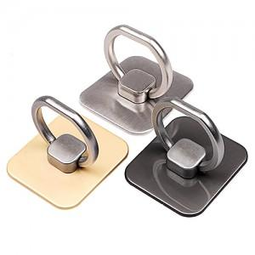

【상세/제작정보】 | 기본수량 이하는 인쇄비 추가됩니다. 2곳 인쇄시 인쇄비 별도

【인쇄/포장옵션】 | 레이저 / 포장지포장

【공급단가】 | 수량 | 100~ | 500~ | 1,000~ | 3,000~
*VAT별도 | 단가 | 1,760원 | 1,690원 | 1,630원 | 1,560원

【상품 URL】 | https://dev.easy1.co.kr:443/src/goods_detail.php?gdno=11478

